List1
Příloha č. 1 - specifikace plnění VZ - čistící, úklidové prostředky, drogistické a jiné zboží pro ÚKZÚZ Brno, Hroznová 63/2, 566 06 Brno
Popis zboží VZ 4/2019 ÚKZÚZ Brno, Hroznová 63/2 | obrázek + množství | množství počet | cena za ks, roli, balení bez DPH | cena za ks, roli, balení s DPH | množství bez DPH | množství s DPH
1) WC štětka plastová se stojánkem (stojan+štětka), Plastová WC štětka se stojánkem na čištění toaletní mísy, průměr štětky 85 mm (JE NUTNO DODAT Z PEVNÉHO KVALITNĚJŠÍHO PLASTU, ABY SE PŘI ČIŠTĚNÍ WC NEOHÝBALA). | 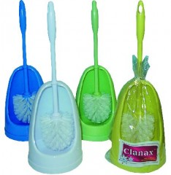 50 kusů | 50 | 0.00 | 0.00 | 0.00 | 0.00
2) Dřevěný smeták s holí (dřevěné těleso s dřevěnou holí - komplet), šířka tělesa cca 30 cm, hloubka tělesa cca 10 cm, délka hole 130 cm. |  30 kusů | 30 | 0.00 | 0.00 | 0.00 | 0.00
3) Ruční smetáček z žíní dřevěný. | 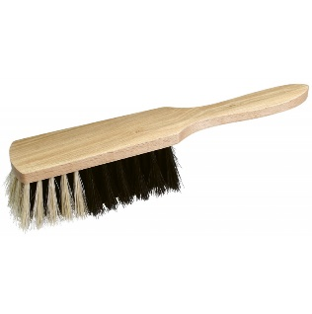 20 kusů | 20 | 0.00 | 0.00 | 0.00 | 0.00
4) Sáčky PE, rozměr 25x35 cm, síla 30mic, balení po 100 kusech, průhledné, (transparentní). NUTNO DODAT PŔESNÝ ROZMĚR 25X35 CM - SÁČKY SE POUŽÍVAJÍ DO PŘÍSTROJE POUZE S TÍMTO ROZMĚREM, JINÝ ROZMĚR NENÍ MOŽNÝ!!!!!! | 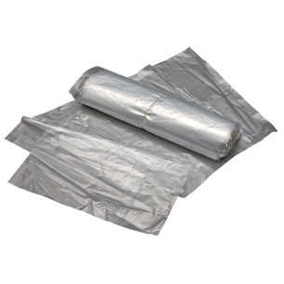 1400 kusů | 1,400 | 0.00 | 0.00 | 0.00 | 0.00
5) LDPE pytle na odpad rolované 120 l, 70 x 110 cm, 80 µm, modré, 15 ks na roli, 10 rolí v krabici. | 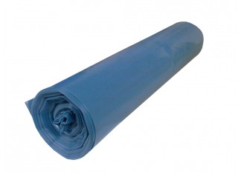 600 kusů, (40 rolí ,4 krabice) | 600 | 0.00 | 0.00 | 0.00 | 0.00
6) Držák mopu "FLIPPER" mechanický (ne magnetický), délka 40cm, na MOP s jazyky, průměr styčné části s násadou - 23 mm. | 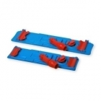 10 kusů | 10 | 0.00 | 0.00 | 0.00 | 0.00
7) Mop FLIPPER 40cm, bavlna, možnost praní, s kvalitními jazyky pro uchycení. | 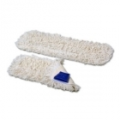 100 kusů | 100 | 0.00 | 0.00 | 0.00 | 0.00
8) Cif - cream, (tekutý písek), obsah 500 ml., bílý (v kartonu cca 8 ks). | 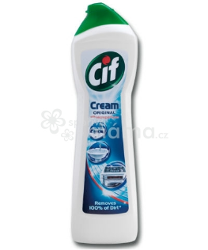 128 kusů | 128 | 0.00 | 0.00 | 0.00 | 0.00
9) Pytel papírový, třívrstvý, rozměr 120x65 cm. | 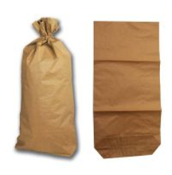 100 kusů | 100 | 0.00 | 0.00 | 0.00 | 0.00
10) Lékárenské papírové sáčky bílé, rozměr 13 x 19 cm, 2000 ks v krabici. | 6000 kusů (4 kartony) | 6,000 | 0.00 | 0.00 | 0.00 | 0.00
11) Vstupní textilní rohož "PRISMA", rozměr 120 x 180 cm, výška rohože 8 mm, barva Antracit (černá), zóna III, odolnost 2*, horní vrstva rohože je vyrobena ze 100% polypropylenu, která je natavena na vinylový podklad se zpevněným krajem zabraňujícím zakopnutí a nežádoucímu posuvu rohože, je tkaná do tvaru jemného proužku s drážkami zachycující nečistoty, vlákna rohože jsou antistatická a vysoce odolná. | 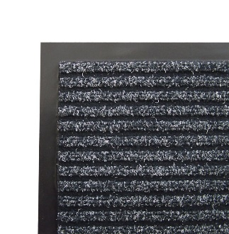 3 kusy | 3 | 0.00 | 0.00 | 0.00 | 0.00
12) Vstupní textilní rohož "PRISMA", rozměr 90 x 150 cm, výška rohože 8 mm, barva Antracit (černá), zóna III, odolnost 2*, horní vrstva rohože je vyrobena ze 100% polypropylenu, která je natavena na vinylový podklad se zpevněným krajem zabraňujícím zakopnutí a nežádoucímu posuvu rohože, je tkaná do tvaru jemného proužku s drážkami zachycující nečistoty, vlákna rohože jsou antistatická a vysoce odolná. | 1 kus | 1 | 0.00 | 0.00 | 0.00 | 0.00
13) Vanish šampon na ruční čištění koberců 500 ml. | 10 kusů | 10 | 0.00 | 0.00 | 0.00 | 0.00
14) Schůdky jednostranné s madlem 1 x 5 nášlapů, materiál hliník, hmotnost cca 3,6 kg, nosnost min. 120 kg, 5 nášlapů včetně plošinky | 3 kusy | 3 | 0.00 | 0.00 | 0.00 | 0.00
15) Toro Mister provázkový mop a kbelík, úklidový komplet sestávající z oválného kbelíku o obsahu 14 litrů se ždímačem a bavlněným provázkovým mopem s tyčí 120 cm. (pouze provázkový MOP, ne třásňový). | 10 kusů | 10 | 0.00 | 0.00 | 0.00 | 0.00
16) Fixinela Perfekt koupelna. Fixinela na nečistoty a vodní kámen na vodních bateriích, plastových vanách, umyvadlech a obkladačkách. Obsah 500 ml., s rozprašovačem, 10 kusů v balení. | 70 kusů | 70 | 0.00 | 0.00 | 0.00 | 0.00
17) Osvěžovač vzduchu, objem 300 ml., 12 kusů v balení, (pouze vůně Japonská zahrada), výrobce S.C.Johnson, Brise. | 60 kusů | 60 | 0.00 | 0.00 | 0.00 | 0.00
18) WC NET, Intense Ocean Fresh, gelový WC čistič, obsah 750 ml., 12 ks v balení. | 96 kusů (8 balení) | 96 | 0.00 | 0.00 | 0.00 | 0.00
19) Sidolux Universal soda power Marseillské mýdlo 1 l, univerzální čistič na všechny povrchy a podlahy, 12 kusů v balení. | 36 kusů (3 balení) | 36 | 0.00 | 0.00 | 0.00 | 0.00
20) Sidolux Universal soda power Blue Passion (Modrá vášeň) 1l, univerzální čistič na všechny povrchy a podlahy, 12 kusů v balení. | 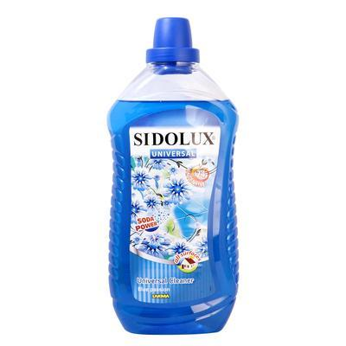 36 kusů (3 balení) | 36 | 0.00 | 0.00 | 0.00 | 0.00
21) Sidolux Universal soda power Spring Meadow (Jarní louka) 1l, univerzální čistič na všechny povrchy a podlahy, 12 kusů v balení. | 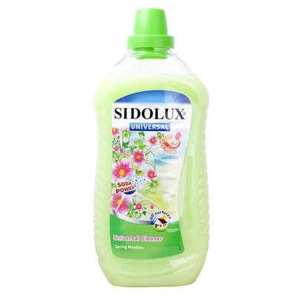 36 kusů (3 balení) | 36 | 0.00 | 0.00 | 0.00 | 0.00
22) Pulirapid 750 ml. (na rez a vodní kámen), 16 kusů v balení. | 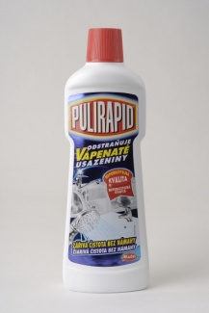 48 kusů | 48 | 0.00 | 0.00 | 0.00 | 0.00
23) Kartáček TORO na ruce s rukojetí, délka cca 9,5 cm a šířka cca 4 cm, materiál plast. | 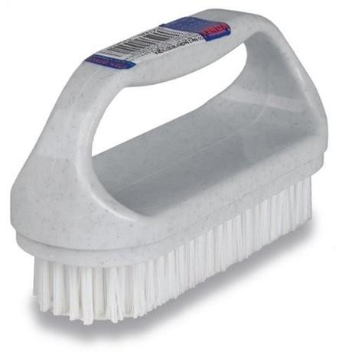 40 kusů | 40 | 0.00 | 0.00 | 0.00 | 0.00
24) Spokar Kartáč láhvový 60 mm, materiál: plast, drát, silon s vějířkem. | 40 kusů | 40 | 0.00 | 0.00 | 0.00 | 0.00
25) Spokar Kartáč zkumavkový 16 mm, materiál: plast, drát, silon s vějířkem. | 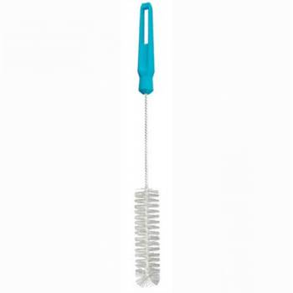 40 kusů | 40 | 0.00 | 0.00 | 0.00 | 0.00
26) Indulona profi modrá 100 g. | 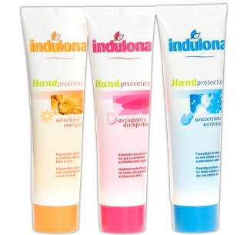 100 kusů | 100 | 0.00 | 0.00 | 0.00 | 0.00
27) Papírový ručník bílý, 2 vrstvy, 100% celulóza, 3200 ks v kartonu (krabici). | 60 krabic | 60 | 0.00 | 0.00 | 0.00 | 0.00
28) Toaletní papír dvouvrstvý, měkký, recykl, pevně navinut(do zásobníku)průměr návinu 23 cm, šíře 9 cm (1 balení po 6 kusech). | 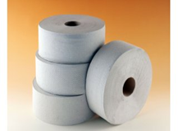 300 kusů (50 bal.) | 300 | 0.00 | 0.00 | 0.00 | 0.00
29) Sáček zavírací PE se zipovým uzavíráním, rozměr 22x15 cm, balení po 100 kusech. | 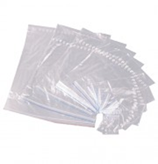 2000 kusů | 2,000 | 0.00 | 0.00 | 0.00 | 0.00
30) Sáček zavírací PE se zipovým uzavíráním, rozměr 30x40 cm, balení po 100 kusech. | 2000 kusů | 2,000 | 0.00 | 0.00 | 0.00 | 0.00
OBJEDNÁVKY GEMIN | CELKEM: |  |  |  | 0.00 | 0.00

